Single Tec
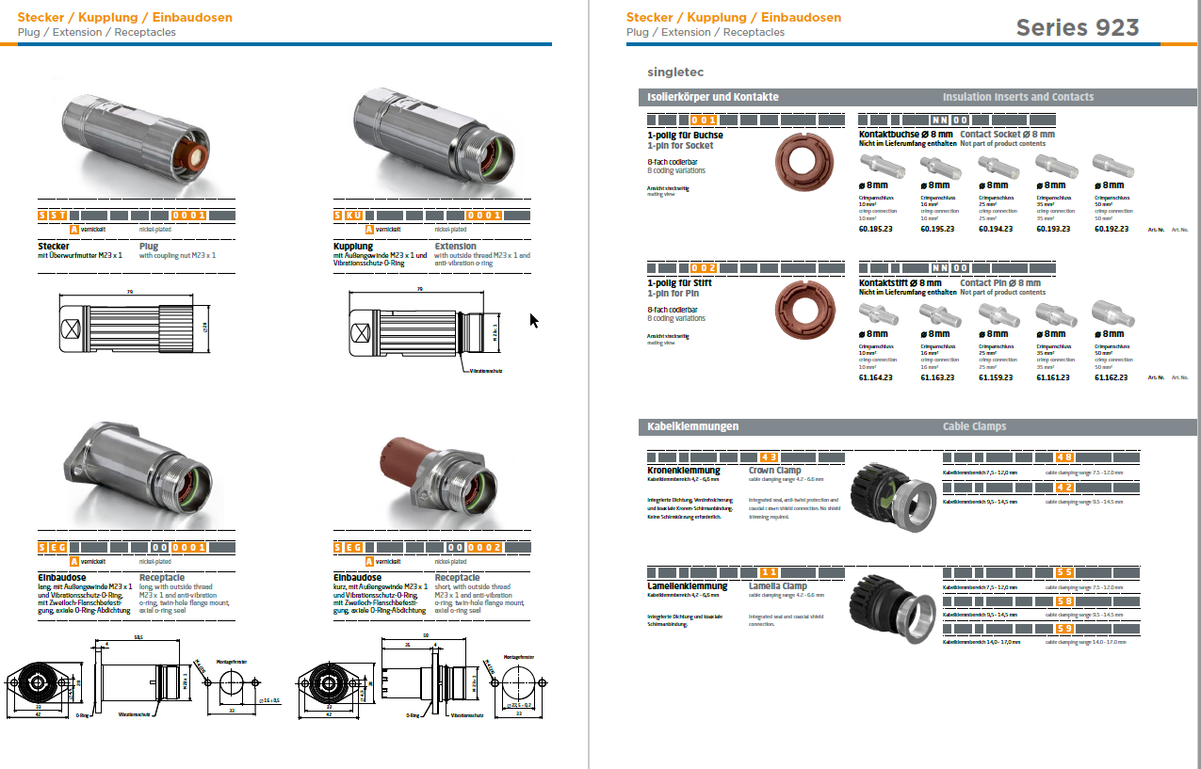
Stecker / Schaltschrankseite
16 mm² | 62.02005.00068 | IGUS ;CF310.160.01.UL 16 mm² | Außendurchmesser 10 mm
 | 62.07002.00229 | SINGLETEC Kontaktstift 16 mm² | 61.163.23
 | 62.07002.00254 | SINGLETEC Kupplung (Außeng.,St.7,5-12mm) | SKUA002NN00480001000

25 mm² | 62.02005.00071 | IGUS ;CF310.250.01UL 25 mm² | Außendurchmesser 12 mm
 | 62.07002.00230 | SINGLETEC Kontaktstift 25 mm² | 61.159.23
 | 62.07002.00256 | SINGLETEC Kupplung (Außeng., St. 9,5-14mm) | SKUA002NN00420001000

35 mm² | 62.02005.00062 | IGUS ;CF310.350.01UL 35 mm² | Außendurchmesser 13 mm
 | 62.07002.00238 | SINGLETEC Kontaktstift 35 mm² | 61.161.23
 | 62.07002.00256 | SINGLETEC Kupplung (Außeng., St. 9,5-14mm) | SKUA002NN00420001000

50 mm² | 62.02005.00060 | IGUS ;CF310.500.01UL 50 mm² | Außendurchmesser 15 mm
 | 62.07002.00239 | SINGLETEC Kontaktstift 50 mm² | 61.162.23
 | 62.07002.00240 | SINGLETEC Kupplung (Außeng.,St.14-17mm) | SKUA002NN00590001000

16 mm² PE | 62.02005.00069 | IGUS ;CFPE.160.01 16 mm² | Außendurchmesser 9,5 mm
 | 62.07002.00229 | SINGLETEC Kontaktstift 16 mm² | 61.163.23
 | 62.07002.00254 | SINGLETEC Kupplung (Außeng.,St.7,5-12mm) | SKUA002NN00480001000

25 mm² PE | 62.02005.00079 | IGUS ;CFPE.250.01 25 mm² | Außendurchmesser 11,5 mm
 | 62.07002.00230 | SINGLETEC Kontaktstift 25 mm² | 61.159.23
 | 62.07002.00256 | SINGLETEC Kupplung (Außeng., St. 9,5-14mm) | SKUA002NN00420001000

Buchse / Motorseite
16 mm² | 62.02005.00068 | IGUS ;CF310.160.01.UL 16 mm² | Außendurchmesser 10 mm
 | 62.07002.00233 | SINGLETEC Kontaktbuchse 16 mm² | 60.195.23
 | 62.07002.00255 | SINGLETEC Stecker (1-pol. Buchse, 7,5-12mm) | SSTA001NN00480001000

25 mm² | 62.02005.00071 | IGUS ;CF310.250.01UL 25 mm² | Außendurchmesser 12 mm
 | 62.07002.00234 | SINGLETEC Kontaktbuchse 25 mm² | 60.194.23
 | 62.07002.00231 | SINGLETEC Stecker (1-pol. Buchse, 9,5-14,5mm) | SSTA001NN00420001000

35 mm² | 62.02005.00062 | IGUS ;CF310.350.01UL 35 mm² | Außendurchmesser 13 mm
 | 62.07002.00235 | SINGLETEC Kontaktbuchse 35 mm² | 60.193.23
 | 62.07002.00231 | SINGLETEC Stecker (1-pol. Buchse, 9,5-14,5mm) | SSTA001NN00420001000

50 mm² | 62.02005.00060 | IGUS ;CF310.500.01UL 50 mm² | Außendurchmesser 15 mm
 | 62.07002.00236 | SINGLETEC Kontaktbuchse 50 mm² | 60.192.23
 | 62.07002.00232 | SINGLETEC Stecker (1-pol. Buchse, 14-17mm) | SSTA001NN00590001000
 |  |  |  | CODIERUNG DER STECKER
16 mm² PE | 62.02005.00069 | IGUS ;CFPE.160.01 16 mm² | Außendurchmesser 9,5 mm | U Code 1
 | 62.07002.00233 | SINGLETEC Kontaktbuchse 16 mm² | 60.195.23 | V Code 2
 | 62.07002.00254 | SINGLETEC Kupplung (Außeng.,St.7,5-12mm) | SKUA002NN00480001000 | W Code 3
 |  |  |  | PE Code 4
25 mm² PE | 62.02005.00079 | IGUS ;CFPE.250.01 25 mm² | Außendurchmesser 11,5 mm
 | 62.07002.00234 | SINGLETEC Kontaktbuchse 25 mm² | 60.194.23
 | 62.07002.00231 | SINGLETEC Stecker (1-pol. Buchse, 9,5-14,5mm) | SSTA001NN00420001000

